AM und Bildung
Arbeitmarkt und Bildung in Wien
 | Jul-21

Arbeitsmarktdaten im Kontext von Bildungsabschlüssen:
Das mit Abstand höchste Arbeitslosigkeitsrisiko haben Personen, die keinen über die Pflichtschule hinausgehenden Bildungsabschluss vorweisen können.

Wichtige Arbeitsmarktdaten auf einen Blick

 |  |  | Veränd. zum Vorjahr
 | Bestand/Quote |  | absolut | in%

Arbeitslose Personen | 117,082 |  | -36,092 | -23.6%
Frauen | 52,277 |  | -16,056 | -23.5%
Männer | 64,805 |  | -20,036 | -23.6%
Unselbständig Beschäftigte | 876,867 |  | 29,199 | 3.4%
Frauen | 422,816 |  | 12,719 | 3.1%
Männer | 454,051 |  | 16,480 | 3.8%
Arbeitslosenquote - nationale Berechnung | 11.8% |  | -3.5% | -Punkte
Frauen | 11.0% |  | -3.3% | -Punkte
Männer | 12.5% |  | -3.8% | -Punkte

 | arbeitslose Personen |  | offene Stellen

 | Bestand | Anteil | Bestand | Anteil

Gesamt | 117,082 | 100% | 16,291 | 100%
maximal Pflichtschule | 53,439 | 45.6% | 6,897 | 42.3%
Lehre | 25,192 | 21.5% | 5,124 | 31.5%
Mittlere technisch-gewerbliche Schule | 622 | 0.5% | 33 | 0.2%
Mittlere kaufmännische Schule | 2,101 | 1.8% | 96 | 0.6%
sonstige mittlere Schule | 2,509 | 2.1% | 1,040 | 6.4%
Allgemeinbildende höhere Schule | 10,341 | 8.8% | 59 | 0.4%
Höhere technisch-gewerbliche Schule | 2,300 | 2.0% | 826 | 5.1%
Höhere kaufmännische Schule | 2,103 | 1.8% | 389 | 2.4%
sonstige höhere Schule | 3,651 | 3.1% | 534 | 3.3%
Akademie | 433 | 0.4% | 32 | 0.2%
Fachhochschule | 1,340 | 1.1% | 603 | 3.7%
Universität, Hochschule, Pädagogische Hochschule | 12,739 | 10.9% | 658 | 4.0%

45,6% der arbeitslosen Personen hat lediglich Pflichtschulausbildung, 21,5% verfügen über einen Lehrabschluss; in Summe weisen 67,1% aller arbeitslosen Personen maximal Lehrausbildung auf. Personen mit Lehrabschluss sind allerdings im Vorteil: 31,5% der (sofort verfügbaren) offenen Stellen verlangt diese Qualifikation.

Bestand arbeitsloser Personen nach Ausbildung und Geschlecht

 | Frauen N = 52.277 | Männer N = 64.805
Pflichtschule | 45.1% | 46.0%
Lehre | 17.3% | 24.9%
BMS | 5.4% | 3.7%
AHS | 9.8% | 8.1%
BHS | 7.2% | 6.6%
Uni, FH, Akademie | 14.9% | 10.4%

Bei der differenzierten Betrachtung arbeitsloser Personen nach Geschlecht zeigt sich ein geringer Unterschied beim Anteil von Personen mit Pflichtschulausbildung (Männer: 46,0%, Frauen: 45,1%), jedoch ein deutlicher Unterschied beim Anteil von Personen mit Lehrabschluss: 17,3% der arbeitslosen Frauen, aber 24,9% der arbeitslosen Männer haben eine Lehrausbildung absolviert.

Arbeitslosenquote1 nach Ausbildung

 | Jul 21 | Jul 20 | ALQ-Gesamt | ALQ-Gesamt
Pflichtschulausbildung | 31.1% | 38.8% | 11.8% | 15.3%
Lehrausbildung | 11.7% | 14.8% | 11.8% | 15.3%
BMS | 7.0% | 8.3% | 11.8% | 15.3%
AHS | 9.4% | 11.5% | 11.8% | 15.3%
BHS | 7.8% | 9.7% | 11.8% | 15.3%
Akadem. Ausbildung, FH | 4.6% | 6.3% | 11.8% | 15.3%

Arbeitslosenquote1 nach Ausbildung im Zeitverlauf

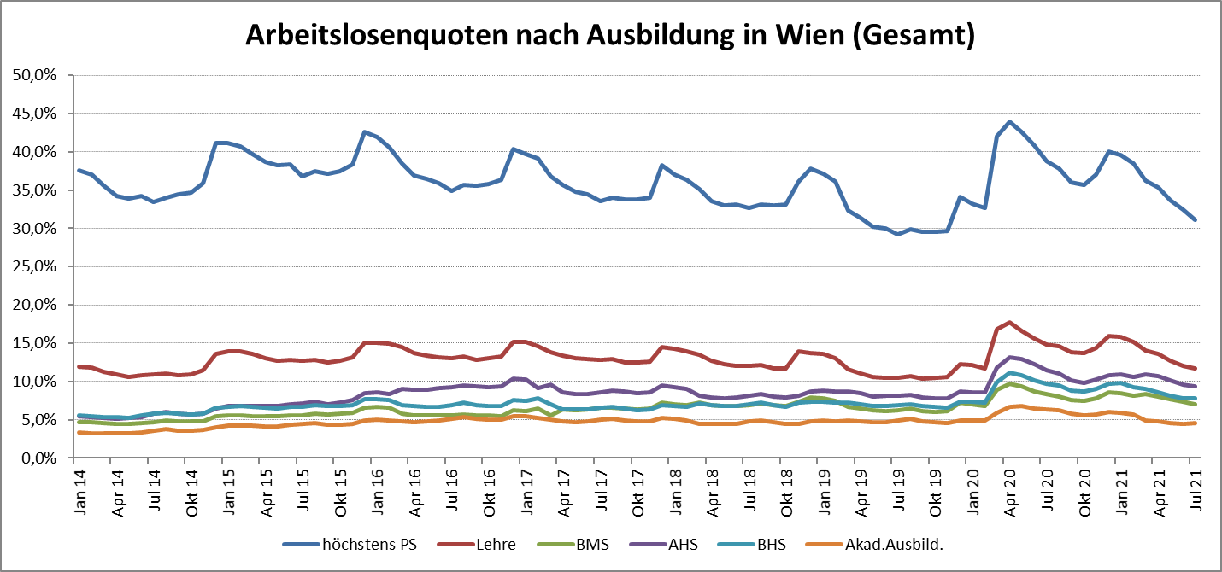

1 Vorgemerkte Arbeitslose einer Bildungsebene bezogen auf das Arbeitskräftepotential (Arbeitslose + unselbstständig Beschäftigte des Jahres) derselben Bildungsebene; die Gliederung der Beschäftigtenbasis nach Bildungsabschluss wurde nach Ergebnissen der Arbeitskräfteerhebung (unselbeständig Erwerbstätige nach LFK) errechnet

verwendete Abkürzungen:
AHS: Allgemeinbildende höhere Schule
BHS: Berufsbildende höhere Schule (Höhere technisch-gewerbliche Schule, Höhere kaufmännische Schule, Sonstige höhere Schule)
BMS: Berufsbildende mittlere Schule (Mittlere technisch-gewerbliche Schule, Mittlere kaufmännische Schule, Sonstige mittlere Schule)

